Teht 3
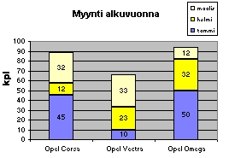
Tee autojen myynneistä mallin mukainen kaavio.
- kunkin automerkin myynnit omassa pylväässään
- myyntimäärät näkyvät pylväiden sisällä numeroina
- otsikko "Myynti alkuvuonna"
- pystyakselin selitteeksi "kpl"
- Kuukausiselite oikeaan ylänurkkaan

MYYNTI ALKUVUONNA (kappaletta)

 | tammi | helmi | maalis
Opel Corsa | 45 | 12 | 32
Opel Vectra | 10 | 23 | 33
Opel Omega | 50 | 32 | 12

Teht 4
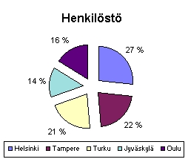
Tee henkilöstöstä mallin mukainen ympyräkaavio.
- otsakkeeksi "Henkilöstö"
- prosenttiosuudet
- selite kaavion alapuolelle.

Veranta Oy:n henkilöstö

Helsinki | 340
Tampere | 280
Turku | 269
Jyväskylä | 180
Oulu | 207
Yhteensä | 1276

Teht 5
Havainnollista rullaluistimien myyntiä mallin mukaisella pylväskaaviolla.
Kaaviossa on oltava näkyvissä luistimen kokonumero ja myydyt määrät pylväiden sisällä.
Sijoita kaavio omalle kaavioarkilleen. Nimeä arkki nimellä Rullaluistimet

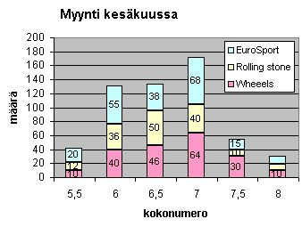
MIESTEN RULLALUISTIMIEN MYYNTI
KESÄKUU

 | Luistimen koko:
Malli | 5.5 | 6 | 6.5 | 7 | 7.5 | 8
Wheeels | 10 | 40 | 46 | 64 | 30 | 10
Rolling stone | 12 | 36 | 50 | 40 | 10 | 9
EuroSport | 20 | 55 | 38 | 68 | 15 | 12

